상품제안서
르웨이 미니 쇼퍼백 키링 | 상품코드: S47194

 |  |  |  |  |  |  | 02-713-8555 | www.synergygift.co.kr
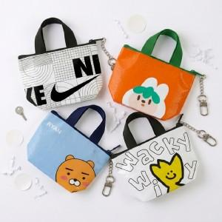 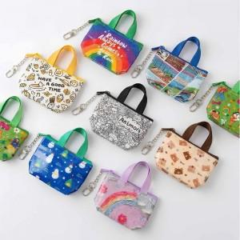 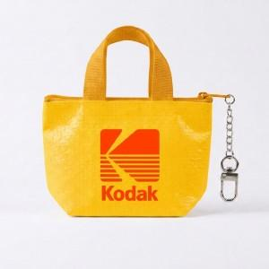

【상세/제작정보】

【인쇄/포장옵션】 | 풀칼라 / OPP(비닐)

【공급단가】 | 수량 | 500~ | 1,000~ | 3,000~ | 5,000~ | 10,000~
*VAT별도 | 유광 | 4,550원 | 4,300원 | 4,090원 | 3,990원 | 3,920원
 | 무광 | 4,550원 | 4,300원 | 4,090원 | 3,990원 | 3,920원

【상품 URL】 | https://www.synergygift.co.kr:443/src/goods_detail.php?gdno=47194

